Hoja1
INTERPOLACION POR NEWTON

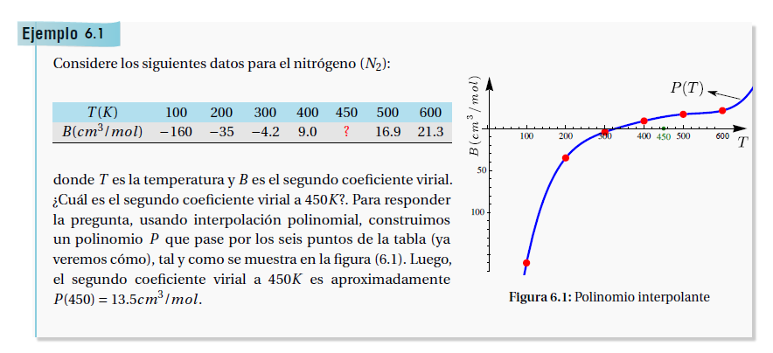

 | X0 | y
0 | x0 | y0
1 | x1 | y1
2 | x2 | y2
3 | x3 | y3

 | n= 3
 | P3(x)= | a0+ a1( x- x0) +a2(x-x0)(x-x1)+ a3(x-x0)(x-x1)(x-x2)

 | P3(x) = ~ f(x)

 | si x= x0
 | P3(x0)= | a0 | =f(x0)

 | si x= x1
 | P3(x1)= | a0+ a1( x1- x0) |  | =f(x1)

 | a1= | (f(x1) - f(x0) ) / (x1- x0) |  | = F[ x0,x1]

 | ….

 | an= | (( f(xn) - f(xn-1)) / ( xn - x n-1) |  |  | estas son las diferencias divididas

 | TABLA DE DIFERENCIAS DIVIDIDAS

 |  |  | DIF DIV ORDEN 0 | DIF DIV ORDEN 1 | DIF DIV ORDEN 2 | DIF DIV ORDEN 3
 |  | X0 | y | F[xn-1, xn] | F[x n-2, xn-1, xn] | F[x n-3, x n-2, xn-1, xn]
 | 0 | x0 | y0 | F[x0, x1] | F[x0, x1, x2] | F[x0, x1, x2,x3]
 | 1 | x1 | y1 | F[x1, x2] | F[x1, x2,x3]
 | 2 | x2 | y2 | F[x2, x3]
 | 3 | x3 | y3

$$\frac{f\left(x1\right)−f(x0)}{(x1−x0)}$$
 |  | F[x0, x1]=

$$\frac{f\left(x2\right)−f(x1)}{\begin{aligned}(x2−x1) \\ \end{aligned}}$$
 |  | F[x1, x2]=

$$\frac{f\left(x3\right)−f(x2)}{(x3−x2)}$$
 |  | F[x2, x3] =

 | P3(x)= | f(x0) + F[x0,x1] ( x- x0) +F[x0,x1,x2] (x-x0)(x-x1)+ F[x0,x1,x2,x3] (x-x0)(x-x1)(x-x2)

 | T | B | dfi 1er nivel | dif 2do nivel | dif 3er. Nivel | dif 4to.nivel | dif 5to nivel
0 | 100 | -160 | 1.25 | -0.00471 | 1.2766666667E-05 | -2.6791666667E-08 | 4.4833333333E-11
1 | 200 | -35 | 0.308 | -0.00088 | 0.00000205 | -4.375E-09
2 | 300 | -4.2 | 0.132 | -0.000265 | 0.0000003
3 | 400 | 9 | 0.079 | -0.000175
4 | 500 | 16.9 | 0.044
5 | 600 | 21.3
 | 450 | 13.884375

 | P3(x)= | f(x0) + F[x0,x1] ( x- x0) +F[x0,x1,x2] (x-x0)(x-x1)+ F[x0,x1,x2,x3] (x-x0)(x-x1)(x-x2)

 |  | 13.884375

